滋賀県指導案枠
作業シート |  |  |  |  |  |  |  |  |  |  |  |  |  | 第６学年１組 体育科学習指導案
 |  |  |  |  |  |  |  |  |  |  |  |  |  |  |  |  |  |  |  |  |  |  |  |  |  |  |  | ４．指導によせて
１．単元名「繋いで攻撃！ S(シュートを）K（かっこよく決めて）M（もっと）T（点をとろう！） ボール運動『ゴール型』ハンドボール 」 |  |  |  |  |  |  |  |  |  |  |  |  |  |  |  |  |  |  |  |  | 日 時 |  | 令和5年2月7日（火） |  |  | 5時間目 |  | （１）児童の実態 |  |  | （２）教材について
単元目標 |  |  |  |  |  |  |  |  |  |  |  |  |  |  |  |  |  |  |  |  | 学 級 |  | 6年1組 |  |  |  |  | 【知，技】 |  |  | 本教材は、ゴールにボールを投げ入れることによって得点し、一定時間内に決めた得点の多さを競い合う攻守入り交じり型のボール運動である。ボールの大きさが片手で扱える大きさであるため、「投げる」「捕る」といったパスやシュートに関わるボール操作の技能が比較的易しい。バスケットボールのシュート技術やサッカーでの足でのボールを扱う技術のような特殊性が少なく、キーパーと一対一の状況ならオフェンス側が有利になる。シュートが決まった時の喜びを感じる機会も多く、「楽しい」「嬉しい」と感じて学習への意欲につなげることができる。 ・これまでのタグラグビーで学習した、ボールを持っていない人の動きが非常に大事になってくる。また、相手を思い合ったパスを出すなどチームワークも非常に大切になってくる。仲間と話し合い、協力して競い合う楽しさを味わうことができる教材である。
○ | ハンドボールのルールを理解し、パス・シュートなどの基本的なボール操作やボールを持たない時の動き によってハンドボールのゲームを行うことができるようにする。 |  |  |  |  |  |  |  |  |  |  | 【知識及び技能】 |  |  |  |  |  |  |  |  | 場 所 |  | 体育館 |  |  |  |  | ・5年生時にはバスケットボール、2学期の後半にはタグラグビーの学習経験があり、基本的なボール操作は身に付けている児童もいるが、キャッチが苦手な児童が多い。 ・2学期のタグラグビーの学習では・ボールを持たない時に、自ら動いてボールに絡みにいったり、ボールを呼ぶことができている児童もいたが、どうしていいか分からず立ち止まっている児童もいて、技能に差がある。
○ | シュートに行きやすい動き方を考え、考えたことを他者に伝えたりすることができるようにする。 |  |  |  |  |  |  |  |  |  |  | 【思考力・判断力・表現力等】 |  |  |  |  |  |  |  |  | 授業者
○ | ハンドボールに進んで取り組み、規則を守り仲良く運動したり、勝敗を受け入れたりできるようにする。 |  |  |  |  |  |  |  |  |  |  | 【学びに向かう力・人間性等】 |  | １．単元名「繋いで攻撃！ S(シュートを）K（かっこよく決めて）M（もっと）T（点をとろう！） ボール運動『ゴール型』ハンドボール 」

 |  |  |  |  |  |  |  |  |  |  |  |  |  | ２．領域の特性 |  |  |  |  |  |  |  |  |  |  |  |  |  | 【思，判，表】
 |  |  |  |  |  |  |  |  |  |  |  |  |  | 高学年のボール運動は、「ゴール型」、「ネット型」及び「ベールボース型」で構成され、ルールや作戦を工夫したり、集団対集団の攻防によって仲間と力を合わせて競い合ったりする楽しさや喜びを味わうことができる運動である。 |  |  |  |  |  |  |  |  |  |  |  |  |  | ・1学期のバレーボールや2学期のタグラグビーではプレー中にアドバイスをする児童の姿が見られた。 ・ふりかえりには、自分の出来ていないことを見つけることができているが、出来たことを見つけることができていない。

 |  |  |  |  |  |  |  |  |  |  |  |  |  | ３．単元で身につけたい資質・能力の系統表 |  |  |  |  |  |  |  |  |  |  |  |  |  | 【学，人】
指導事項 |  |  |  |  |  |  |  |  | 手立て |  |  |  | 評価規準 |  |  | 低学年 |  |  | 中学年 |  |  | 高学年 |  |  | （中学校） |  |  | ・運動に進んで取り組む子が多い ・勝負にとても真剣であるため、相手のミスに非常に厳しい ・初めの頃は自分ばかりで、チームで話そうをしなかったが、少しずつチームで頑張ろうをする姿が見られている。
 |  |  |  |  |  |  |  |  |  |  |  |  |  | 知識及び技能 |  | ◇狙ったところに緩やかにボールを転がす、投げる、蹴る、的に当てる、得点する。 ◇相手コートに緩やかにボールを投げ入れたり、捕ったりする。 ◇ボールを捕ったり止めたりする。 🔶空いている場所を見つけて速く走ったり、急に曲がったり、身をかわしたりする。 |  |  | ◇味方へのボールの手渡し、パス、シュート、ゴールへのボールの持ち込み。 🔶ボール保持時に体をゴールに向ける。 🔶ボール保持者と自分の間に守備者がいないように移動。 |  |  | ◇近くにいるフリーの味方へのパス ◇相手に取られない位置でのドリブル ◇パスを受けてのシュート 🔶ボール保持者と自分の間に守備者が入らない位置への移動 🔶得点しやすい場所への移動 🔶ボール保持者とゴールの間に体を入れた守備 |  |  | ◇ゴール方向に守備者がいない位置でのシュート ◇マースされていない味方へのパス ◇得点しやすい空間にいる味方へのパス ◇パスやドリブルなどでのボールキープ 🔶ボールとゴールが同時に見える場所での位置でどり 🔶パスを受けるために、ゴール前の空いている場所への移動 🔶ボールを持っている空いてのマーク
手立て
 |  |  |  |  |  |  |  |  |  |  |  |  | 知識・技能
 |  |  |  |  |  |  |  |  |  |  |  |  | 単元構想シートの 評価規準 (知識・技能) の枠を貼り付ける |  |  |  |  |  |  |  |  |  |  |  |  |  |  | （３）研究の視点に関わる主な手立て （☆運動に意欲的でない児童への配慮）
知識・技能の指導事項
知識・技能の指導事項
 |  |  |  |  |  |  |  |  |  |  |  |  |  |  |  |  |  |  |  |  |  |  |  |  |  |  |  | 学びへ誘い込む |  | 学びをつなげる |  |  | 学びを分かち合う
手立て
 |  |  |  |  |  |  |  |  |  |  |  |  |  |  |  |  |  |  |  |  |  |  |  |  |  |  |  | 〇シュートしたい！と思えるようなゴールを作成する。 〇毎時間メインゲームを行う 〇スコアカードに、決めた点数だけでなくシュートを狙った数も記入し、積極的にシュートに行きたいという思いを持たせられるようにする。 ☆良い動きを褒め、個に応じた声掛けをする |  | 〇良い動きを紹介する 〇攻め方カードを用意し、それを元に話せるようにする。 〇タブレットで動画を撮影し、家庭学習で動画を用いて振り返りを行う ☆運動が得意の児童と苦手な児童が同じチームになるようにチーム編成を行い、順番にキーパーも体験するようにローテーションさせる。 |  |  | 〇めあてやポイント、作戦を掲示して、共有できるようにする。 〇他のチームの良さにも目を向けさせる 〇良い動きを動画で確認する。
手立て
 |  |  |  |  |  |  |  |  |  |  |  |  |  | 思考力，判断力， 表現力等 |  | 簡単な規則を工夫したり、攻め方を選んだりするとともに、考えたことを友達に伝える |  |  | 規則を工夫したり、ゲームの方に応じた簡単な作戦を選んだりするとともに、考えたことを友達に伝える。 |  |  | ルールを工夫したり、自己やチームの特徴に応じた作戦を選んだりするとともに、自己や仲間の考えたことを他者に伝える。 |  |  | 攻防などの自己の課題を発見し、合理的な解決に向けて運動の取り組み方を工夫するとともに、自己や仲間の考えたことを他者に伝える。

手立て

思考・判断・表現の指導事項
手立て
手立て
 |  |  |  |  |  |  |  |  |  |  |  |  | 思考・判断・表現
 |  |  |  |  |  |  |  |  |  |  |  |  | 単元構想シートの 評価規準 (思考・判断・表現) の枠を貼り付ける |  |  |  |  |  |  |  |  |  |  |  |  |  |  | 学びへ誘い込む |  | 学びをつなげる |  |  | 学びを分かち合う
 |  |  |  |  |  |  |  |  |  |  |  |  |  | 学びに向かう力， 人間性等 |  | ・運動遊びに進んで取り組む ・規則を守り誰とでも仲良く運動する ・勝敗を受け入れる ・場や用具の安全に気を付ける |  |  | ・運動に進んで取り組む ・規則を守り誰とでも仲よく運動をする ・勝敗を受け入れる ・友達の考えを認める ・場や用具の安全に気を付ける |  |  | ・運動に積極的に取り組む ・ルールを守り助けって運動をする ・勝敗を受け入れる ・仲間の考えや取り組みを認める ・場や用具の安全に気を付ける |  |  | ・球技に積極的に取り組む ・フェアなプレイを守ろうとする ・作戦などについての話し合いに参加しようとする ・一人一人の違いに応じたプレイなどを認めようとする ・仲間の学習を援助しようとする ・健康・安全に気を配る |  |  | 少ない人数でのチームを編成し、一人一人が積極的にシュートを狙うことが大切だということに気づく。 |  | 自分の課題や自分のチームの課題を見つけ、仲間と共に思考錯誤しながら作戦を使う良さに気づく。 |  |  | 考えを伝えあったり、応援やアドバイスを声を掛け合ったりすることで自分のチームの動きが良くなり、得点に繋がることに気づく。

手立て
手立て
 |  |  |  |  |  |  |  |  |  |  |  |  |  |  |  |  |  |  |  |  |  |  |  |  |  |  |  | 評価の視点：①授業の中で子供に気付かせたいことは何か ②子供に問うことは何か ③授業の中で子供が気付いたことは何か ④次の時間の教師のかかわりや手立ては何か

主体的に学習に取り組む態度の指導事項
主体的に学習に取り組む態度の指導事項
手立て
主体的に学習に取り組む態度の指導事項
 |  |  |  |  |  |  |  |  |  |  |  |  |  | ５．単元目標
 |  |  |  |  |  |  |  |  |  |  |  |  | 主体的に学習に取り組む態度 | ○ | ハンドボールのルールを理解し、パス・シュートなどの基本的なボール操作やボールを持たない時の動き によってハンドボールのゲームを行うことができるようにする。 |  |  |  |  |  |  |  |  |  |  |  |  |  |  |  |  |  |  | 【知識及び技能】
 |  |  |  |  |  |  |  |  |  |  |  |  | 単元構想シートの 評価規準 (主体的に学習に 取り組む態度) の枠を貼り付ける | ○ | シュートに行きやすい動き方を考え、考えたことを他者に伝えたりすることができるようにする。 |  |  |  |  |  |  |  |  |  |  |  |  |  |  |  |  |  |  | 【思考力，判断力，表現力等】
手立て
 |  |  |  |  |  |  |  |  |  |  |  |  |  | ○ | ハンドボールに進んで取り組み、規則を守り仲良く運動したり、勝敗を受け入れたりできるようにする。 |  |  |  |  |  |  |  |  |  |  |  |  |  |  |  |  |  |  | 【学びに向かう力，人間性等】

 |  |  |  |  |  |  |  |  |  |  |  |  |  | ６．「主体的・対話的で深い学び」の実現に向けた授業改善の視点で構造的に捉えた単元イメージ
 |  |  |  |  |  |  |  |  |  |  |  |  |  | 時間 |  | 1 |  | 2 |  | 3 |  |  |  | 4 |  |  | ⑤ （本時） |  | 6 | 7 |  | 8 |  |  | 評価規準
 |  |  |  |  |  |  |  |  |  |  |  |  |  | 学習 課題 |  | 色んなシュートに挑戦しよう ルールを理解しよう |  |  |  | シュートに行きやすい動きを知ろう |  |  |  |  |  |  |  |  | 動き方を選んで攻撃しよう
 |  |  |  |  |  |  |  |  |  |  |  |  |  |  |  |  |  |  |  | パスをつなごう |  |  |  | 空いている場所に動こう |  |  | シュートまで繋げ ることができる |  |  |  |  |  |  |  | 知識・技能
ハンドボールについて知る
動画を見て、雰囲気を掴む
他のスポーツとの違い
場の準備・各チ ームでドリルを行う
【ドリル⓵】【ド リル②】【ドリル③】
⓵ハンドボールの行い方について、言ったり、書いたりしている。
②空いている空間を見つけて走り、シュートに繋げることができる。
 |  |  |  |  |  |  |  |  |  |  |  |  |  | 0

ボールを投げてみよう
（二人組）
・両手パス
・片手パス
・ジャンプパス
・ランニングパス
【ドリル⓵】
本時のめ あての確認
時間 |  | 1 | 2 | 3 | 4 | 5 | 6 |  |  | 7 | 8
0 |  | 上記の指導事項を教えるタイミングやそのための手立てを整理する。
【タスク⓵】
【タスク②】
タスク⓵の攻撃に制限時間を設ける。
チーム会議タイム
２０２３ HANDBALL skmt選手権 1日目
【ゲーム⓵】
２０２３ HANDBALL skmt選手権 ２日目
【ゲーム⓵】
ルールの確認
タス ク
【ゲー ム②】
【ゲーム⓵】
キーパー含め
４対４のゲーム
 |  |  |  |  |  |  |  |  |  |  |  |  |  |  |  |  |  |  |  |  |  |  |  |  |  |  |  |  |  |  |  |  |  |  | 思考・判断・表現
ゲーム②のルール説明
ゲー ム⓵
【ゲーム⓵】
チームの課題を意識してゲームに取り組むこと
⓵シュートに繋げやすい攻め方を考えることができる。
②チームの課題について伝えている。

【ゲーム②】
相手コートにOF専門として居る子あり
シュートを狙ってみよう
（壁にマットを立てゴールと見立て、シュートを狙う）
・止まってシュート
・走りながらシュート
・ジャンプシュート
・パスをもらってシュート
【ドリル②】
【ゲーム②】
チーム会議タイム
チーム会 議タイム
【ゲーム⓵】
チーム会議タイム
チーム会議タイム
【ゲーム②】
ゲー ム⓵
【タスク⓵】
オールコート3対2
（一方通行で）
3人目が早く相手コートにいって攻める
【ゲーム②】
 |  |  |  |  |  |  |  |  |  |  |  |  |  |  |  |  |  |  |  |  |  |  |  |  |  |  |  |  |  |  |  |  |  |  | 主体的に学習に取り組む態度
⓵ボールを呼ぶなどして、積極的に攻撃に参加している。
②仲間に声をかけている

ボールを貰えるように持っていない人が
どう動けばいいか考えること
ふりかえり ・後片付け

 |  |  |  |  |  |  |  |  |  |  |  |  |  | 45
 |  |  |  |  |  |  |  |  |  |  |  |  |  | まとめ |  | シュートとハンドボールのルールを分かり、動くことができる |  |  |  | ボールに集まりすぎるのではなく、いい距離感を掴む |  |  |  | 止まっているのではなく常にボールを呼ぶ |  |  | チーム内で攻撃の仕 方を共通理解し たほう がいい |  | 動き方カードを使って、自分たちに合った攻撃を見つけ、得点につなげることができる

【ドリル⓵】
２人組パスキャッチ
ポイント：相手の取りやすいボールを投げる。
強さ・位置
・両手パス（頭の上から）
・片手パス（向き合って・横を向きながらのパス）
・ジャンプパス（１・２・３ーのリズムで跳びながら）
・二人で走りながらのパス
【ドリル②】
ゴールに向かってシュートを打つ
・ランニングシュート
・ジャンプシュート
・キーパーを入れてのシュート
・パスを受け取ってからのシュート
・ランパスからのシュート
【ドリルゲーム③】パスゲーム
ねらい：味方が取りやすいボールを投げる。
空いているスペースを見つける。
空いている人がボールを呼ぶことができる。
味方同士でパスを１０回繋ぐ。
落としたり、相手にボールを取られたら
相手ボールになり、攻守が入れ替わる
 |  |  |  |  |  |  |  |  |  |  |  |  |  | ７．本時の目標 |  |  |  |  |  |  |  |  |  |  |  |  |  | ９．準備物（学習カード・場の設定等）
 |  |  |  |  |  |  |  |  |  |  |  |  |  | ○ | ボールを繋いで、シュートにまで繋げることができるようにする。 ボールを繋ぐための課題について仲間に伝えることができるようにする。 |  |  |  |  |  |  |  |  |  |  |  |  | 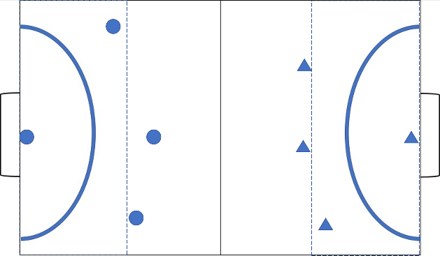 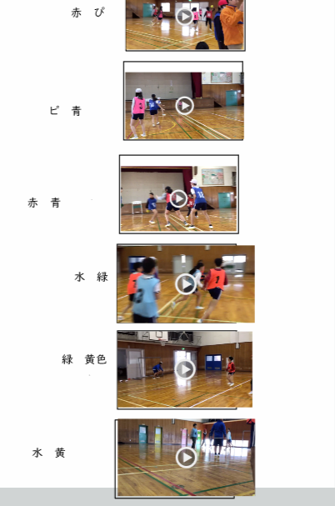 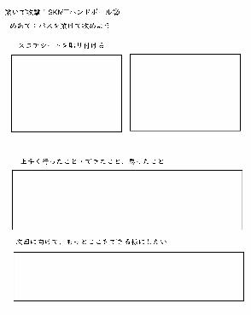
 |  |  |  |  |  |  |  |  |  |  |  |  |  | ○

 |  |  |  |  |  |  |  |  |  |  |  |  |  | ８．本時の展開
 |  |  |  |  |  |  |  |  |  |  |  |  |  | 時間 |  | ・学習活動 ○期待する児童の気付き ☆予想される児童のつまずき |  |  |  |  | ○教師の指導・留意点 ☆配慮を要する児童への指導 ・評価規準（評価方法）
45

学習内容 |  |  |  |  |  |  |  | 評価 |  |  |  |  |  |  |  | １,場の設定を行う。 準備ができたチームから | 場の設置 準備ができたチームからドリルを行い、体を温める。 ☆キャッチが出来ず、パスが繋がらないためシュートまでもっていけない。 |  |  |  | ○準備するところについては毎回事前に指定する ○音楽が終わるまでをドリルの時間とする
学習内容
【タスクゲーム⓵】
攻撃は３人でボールをつなぎながら相手の２人のDFをよけてシュートまでいく
【タスクゲーム②】
タスク⓵と同じ動きだが、シュートに行くまでに制限時間を設ける。カウントダウンをする。
１０秒以内・５秒以内

本時のめあて
ボールを繋いで、シュートにたくさん行こう！

C
C
 |  |  |  |  |  |  |  |  |  |  |  |  |  |  |  |  |  |  |  |  | ○掲示物を用意し、視覚的な支援をする ・体育館の真ん中に立ち、どちらのコートも見れるようにする ○ボールを呼んでいる児童や空いているところに動いている児童を褒める ○パスを工夫しているところを褒める ☆審判を行わないので、見ながら他のチームのアドバイスを行うように促す。空いている児童の名前を伝える。
学習内容
C

C
≪スコアカード≫
 |  |  |  |  |  |  |  |  |  |  |  |  |  |  |  | ２．タスク（ゲーム②）を行い早くボールを繋いでシュートに持っていく間隔をつける。 〇味方に声をかけてパスを繋ごうとしている。 〇空いているところに走っている。 ☆どう動いていいかわからず止まってしまう。 ☆ボールに寄って行ってしまってパスがスムーズに繋がらない

メインゲーム⓵
単元を構造的に捉えるための素材
ハンドボールのルール 1チーム4人（6チーム）
・ボールを持って走れるのは３歩（ぐらい）
・円の中に入れるのはゴールキーパーのみ
・横のラインから出たら相手ボール
・相手の点が入ったら真ん中からスタート 攻守交代
・相手のボールを奪い取ったり、相手に触れるのはなし ドリブルカットは○
・ドリブルは禁止
・シュートはシュートエリアを設けその線を越えないとシュートすることはできない。

シュートを狙った数も記録させるために、試合後自分が何本シュートに行けているのか、振り返ることができる

ここに文字を打つ
≪ふりかえりシート≫
 |  |  |  |  |  |  |  |  |  |  |  |  |  |  |  | 本時はゲーム⓵に戻すけれど、第2時にやった時の困り点を振り返り、これまでの学習で学んだことを活かしながら同数での試合をする。どんなことを考えて動かないといけないかチームで話す。 ３．ゲームを行う 試合の無いチームは分担して審判を行う（審判・審判・スコア・撮影） ・試合と試合の間隔を短くし、たくさん対戦できるようにする。 ○動きながら、ボールを呼んでいる ○空いているスペースに早く移動している ○誰にパスをしたらいいか指示を出している ○積極的にシュートを狙っている ☆パスが繋がらない ☆DFの近くに行ってしまい、ボールをもらえない
思④（）
知③（）

主⑤（）

 |  |  |  |  |  |  |  |  |  |  |  |  |  |  |  |  |  |  |  |  | 〇空間を見つけて、早く動き出している児童、ボールを呼び声を出している児童を褒める。 〇安全にプレーできているか体育館を回る 〇声掛けをしているチームを回りに伝える。 ・審判チームの一人がタブレットでゲームの様子を真ん中から撮影し、学習後の振り返りにいかせるようにする。 ・審判になっているチームでアドバイスをしているチームがあったら、そのチームを取り上げる。

動画を撮影することで自分たちの動きを確認することができる。
メインゲーム② アウトナンバーゲーム
≪△攻撃時≫ ≪〇攻撃時≫

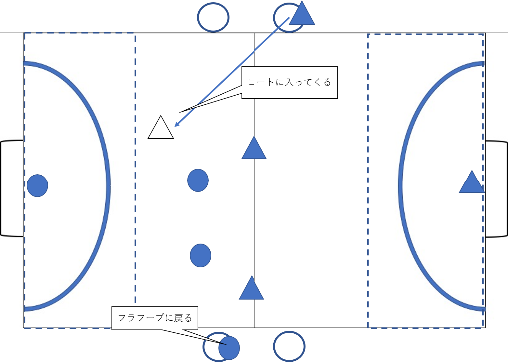
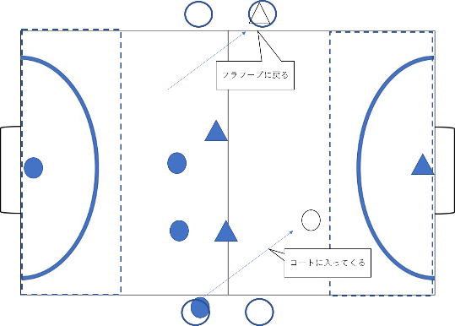

 |  |  |  |  |  |  |  |  |  |  |  |  |  |  |  | ４．チーム会議 ○自分たちの出来ていないことに気づいて発言している ○動き方についてイメージができている ○作戦ボードを利用して話している ☆シュートを決めることにばかりこだわり、動き方を工夫することについては相談していない |  |  |  |  | ☆自分たちの今できていることと出来ていないことを整理させる。 ☆ホワイトボードを用意しておく。 ○よかったプレーを伝えて褒める

各チーム一人
相手のコートに始めから居る児童を設ける。
（攻撃マン）その児童は自チームのDFに加わることはできない。その他の児童は自コートや相手コートに入ることができる。
GKや攻撃マンは順番に回す。
シュートが決まれば１点
攻撃マンは1本目のパスでシュートに行くことができない。
思② 観察・カード

 |  |  |  |  |  |  |  |  |  |  |  |  |  |  |  | ５．ゲームの続きを行う ○先ほど話したことを生かして動いている ○攻めるスピードが速くなる

知・技② 観察

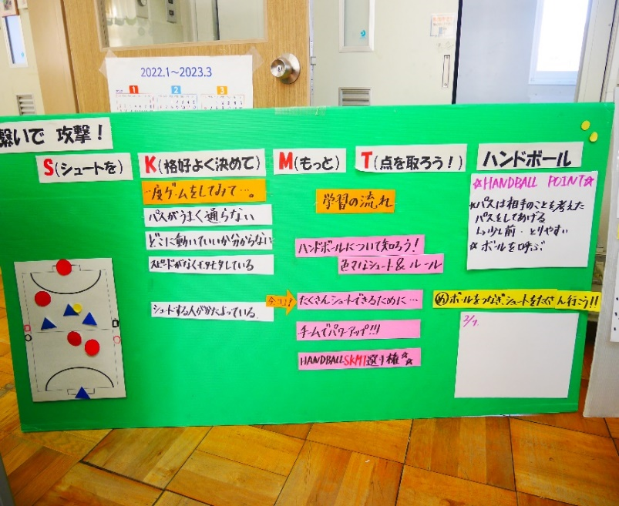
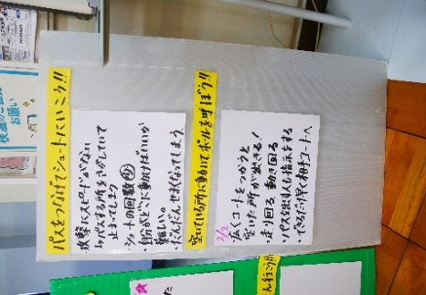
 |  |  |  |  |  |  |  |  |  |  |  |  |  |  |  | ６．ふりかえりをする ○人数が多くなったとしても、広くコートを使ったり、早く前を攻めたら、ボールを繋いでシュートまでいくことができる。 |  |  |  |  | ・今日のよかったところ、困ったことを出す。 ・見ていて気付いた点を伝える。 ・次回の授業内容を伝え、次回頑張りたいことを話す。

 |  |  |  |  |  |  |  |  |  |  |  |  |  |  |  | ７．後片付け |  |  |  |  | ・教室に戻ってから、タブレットで振り返りを記入する。

